INGRESOS Y EGRESOS NOV-2023
Servicio Nacional de Salud
Servicio Regional de Salud Metropolitano
Ciudad Sanitaria Dr. Luis E. Aybar

 |  | `

Relación de Ingresos y Egresos
Del 1ro. Al 30 de Noviembre 2023
(VALORES EN RD$)

 | 2023
Ingresos:
Ingresos por Transacciones con Contraprestacion | 62,746,925.89
Tranferencias y Donaciones | 40,878,869.15
Total Ingresos | 103,625,795.04

Egresos:
Sueldos, Salarios y Beneficiarios a Empleados | 40,817,468.40
Subvenciones y Otros Pagos por Tranferencia | 165,000.00
Suministros y Material para Consumo | 17,462,290.09
Otros Gastos | 4,148,315.55
Bienes Muebles, Inmuebles e Intangibles | 844,448.69
Total Egresos | 63,437,522.73
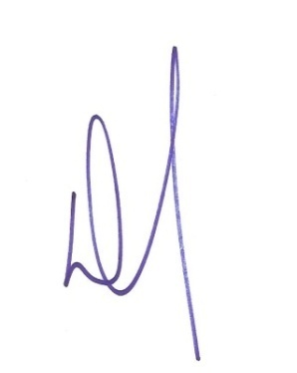

Doctor Cleto Rafael Ramirez Penso
Director General

Lic. Teodora Raquel Cordero Nuñez
Preparado por: Francisco Villabrille | Gerente Administrativa y Financiera
Encargado de Contabilidad

